Sheet1
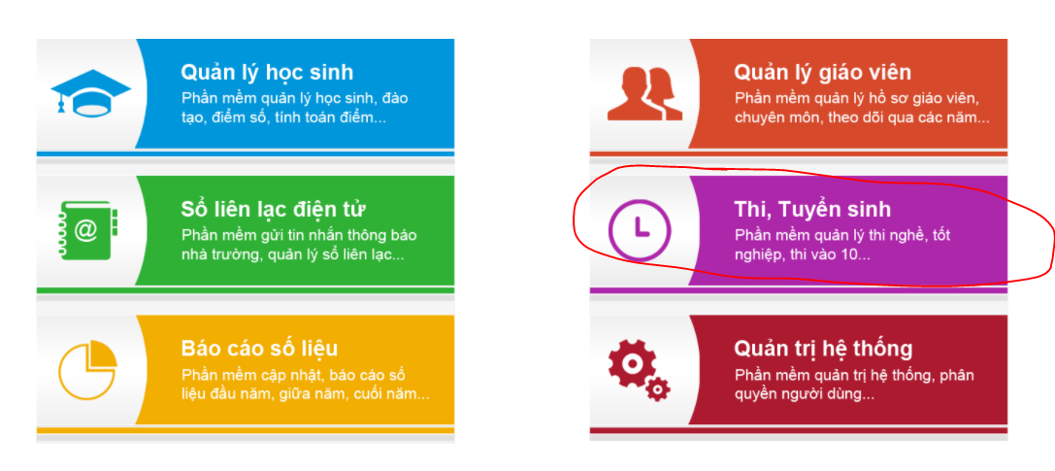

Hệ thống thi trực tuyến
Phần mềm quản lý, giám sát, báo cáo thống kê số liệu các kỳ thi...

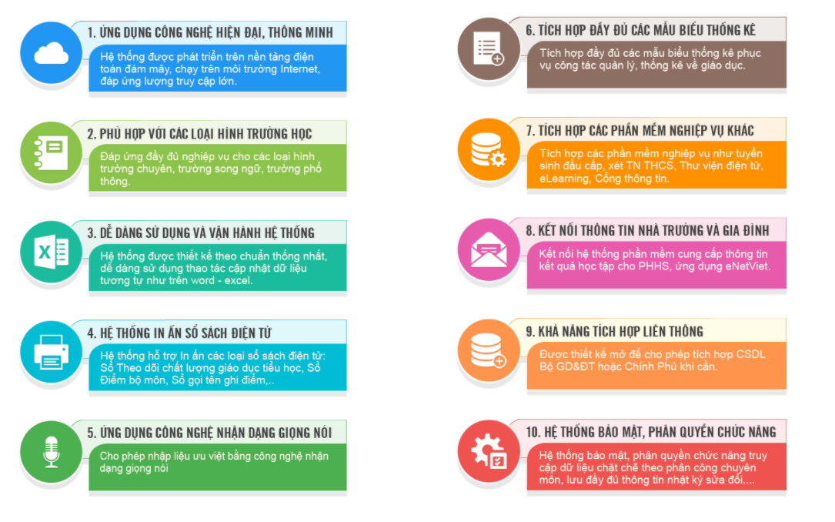

đổi tên ứng dụng sang VnEMS

200+
10000+

10+

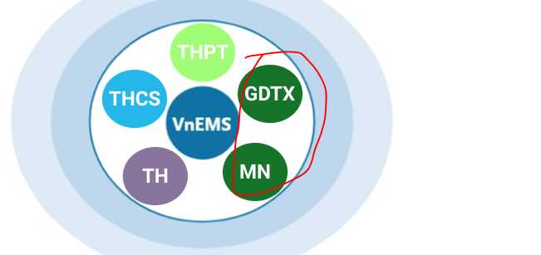

đổi màu 2 cái này đi cho khác nhau

